BALANZA DE PAGOS 2020
JUNTA DE PLANIFICACIÓN DE PUERTO RICO

TABLAS
BALANZA DE PAGOS Y POSICIÓN DE INVERSIÓN INTERNACIONAL DE PUERTO RICO 2020
BALANCE OF PAYMENTS AND INTERNATIONAL INVESTMENTS POSITION OF PUERTO RICO 2020
Última actualización: 12 de mayo de 2021
Last update as of: May 12, 2021
Plan. Manuel A.G. Hidalgo Rivera
Presidente Designado
Alejandro Díaz Marrero
diaz_a@jp.pr.gov
Director
Programa de Planificación Económica y Social
Maggie Pérez Guzmán
perez_m@jp.pr.gov
Directora
Subprograma de Análisis Económico
Miriam N. García Velázquez
garcia_my@jp.pr.gov
Directora
Subprograma de Análisis Social, Modelos y Proyecciones

GRÁFICA 1
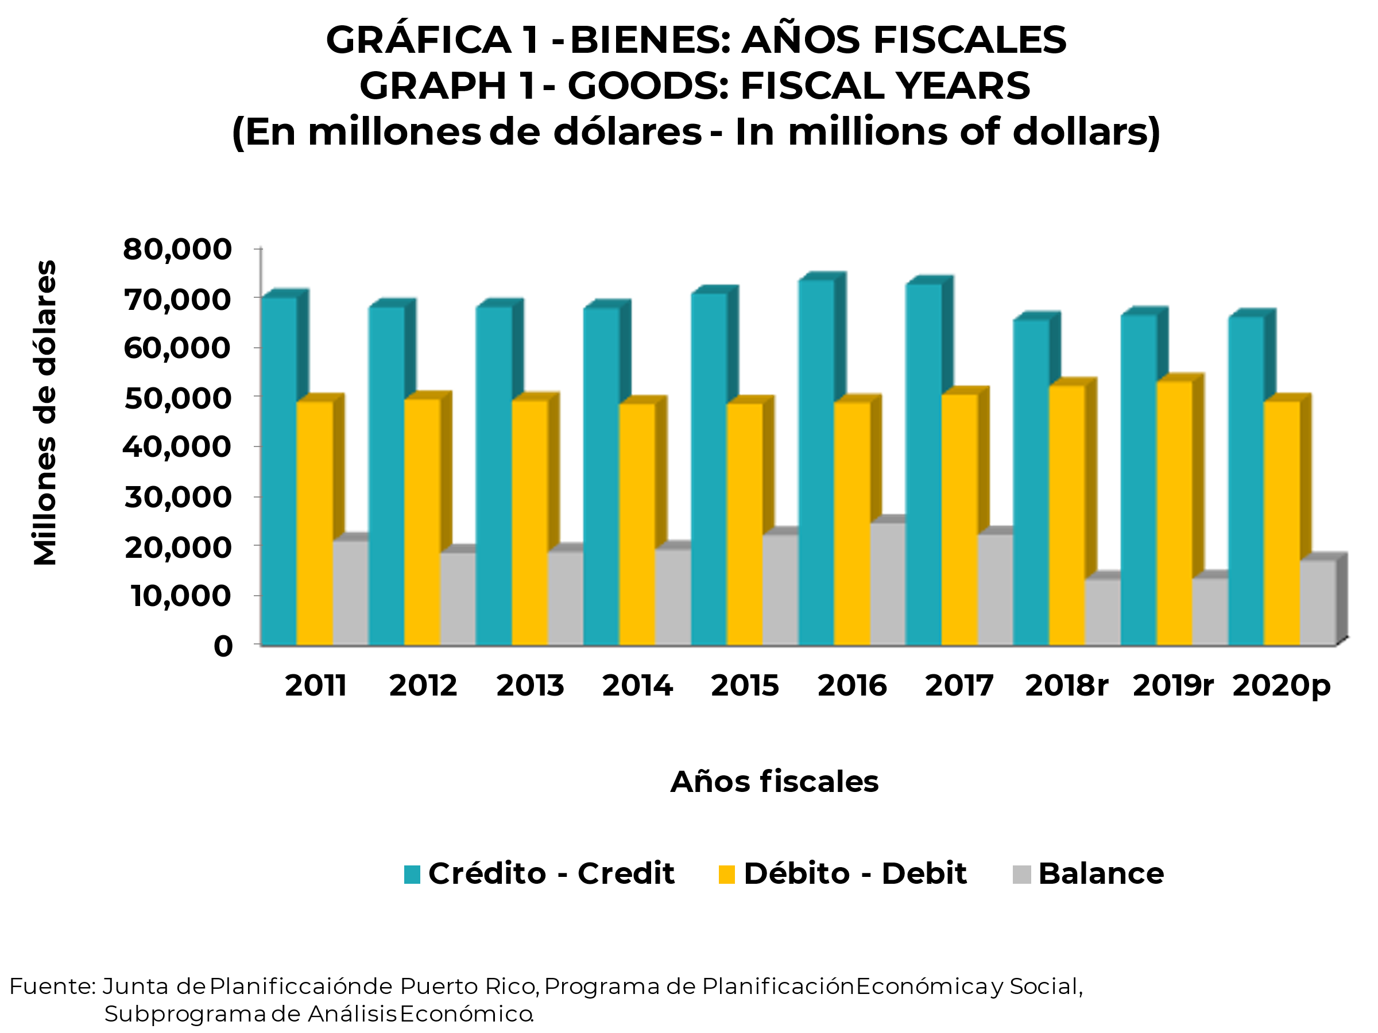
ÍNDICE-INDEX

GRÁFICA 2
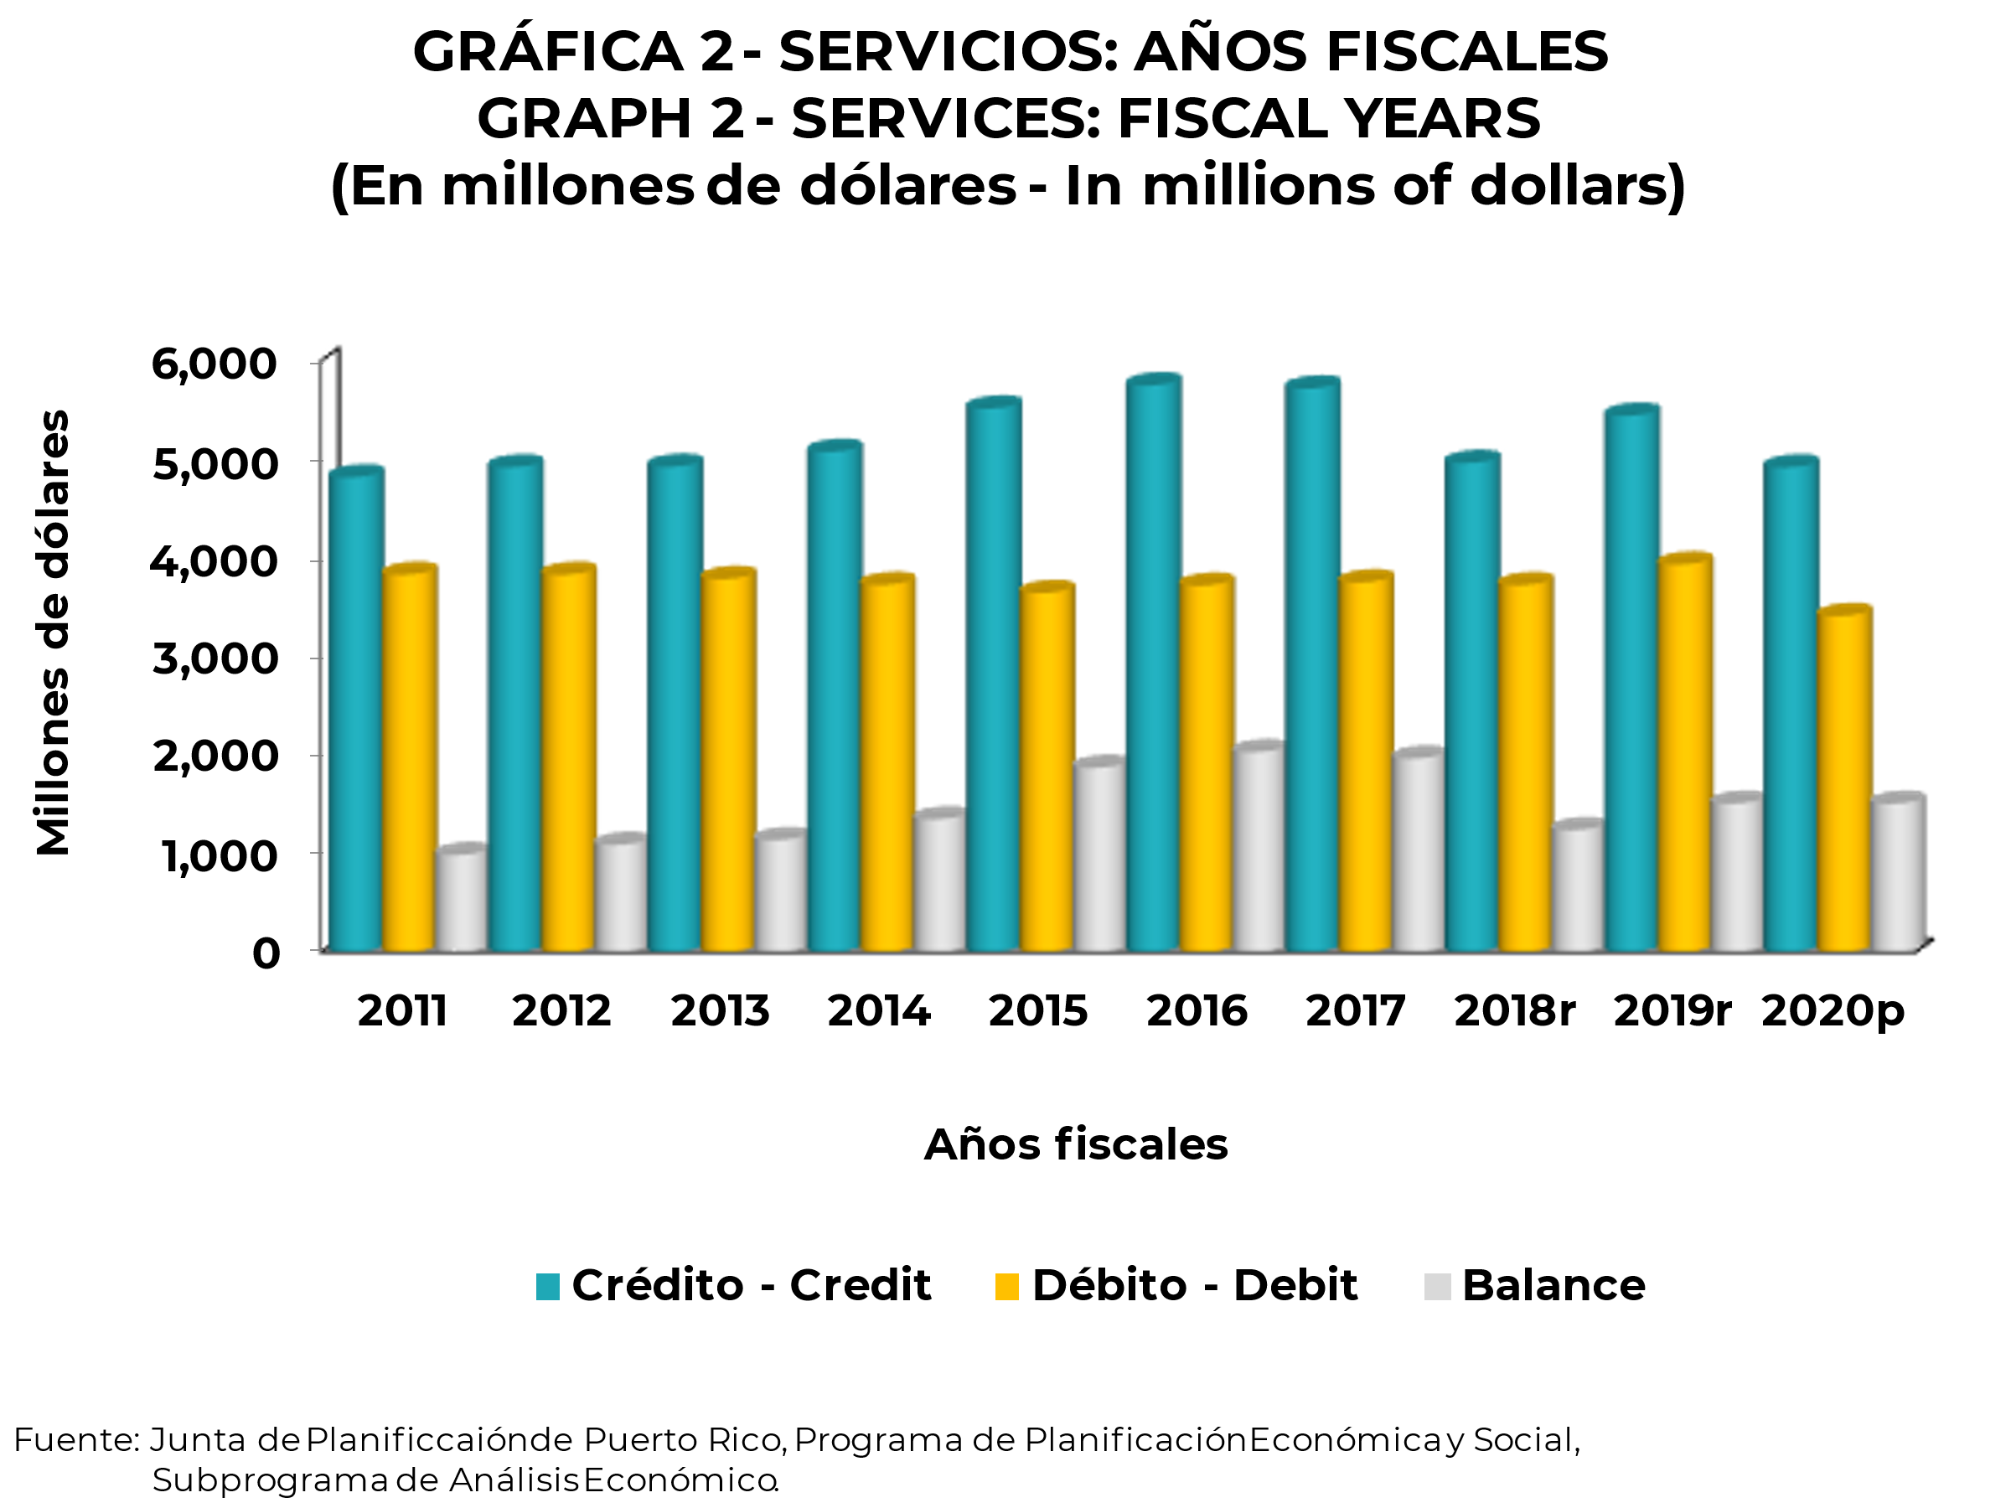
ÍNDICE-INDEX

GRÁFICA 3
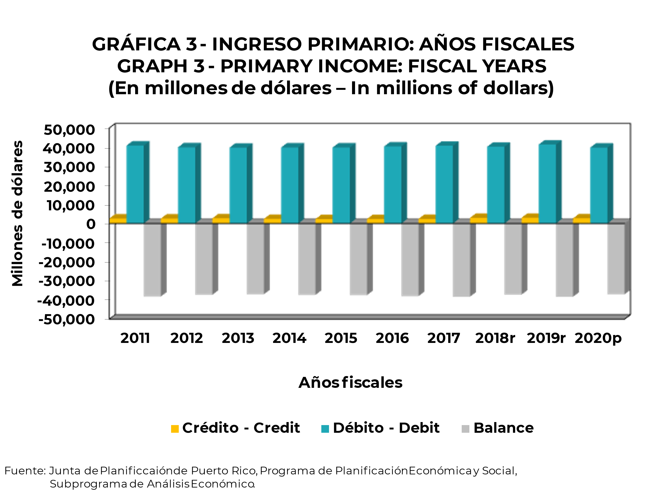
ÍNDICE-INDEX

GRÁFICA 4
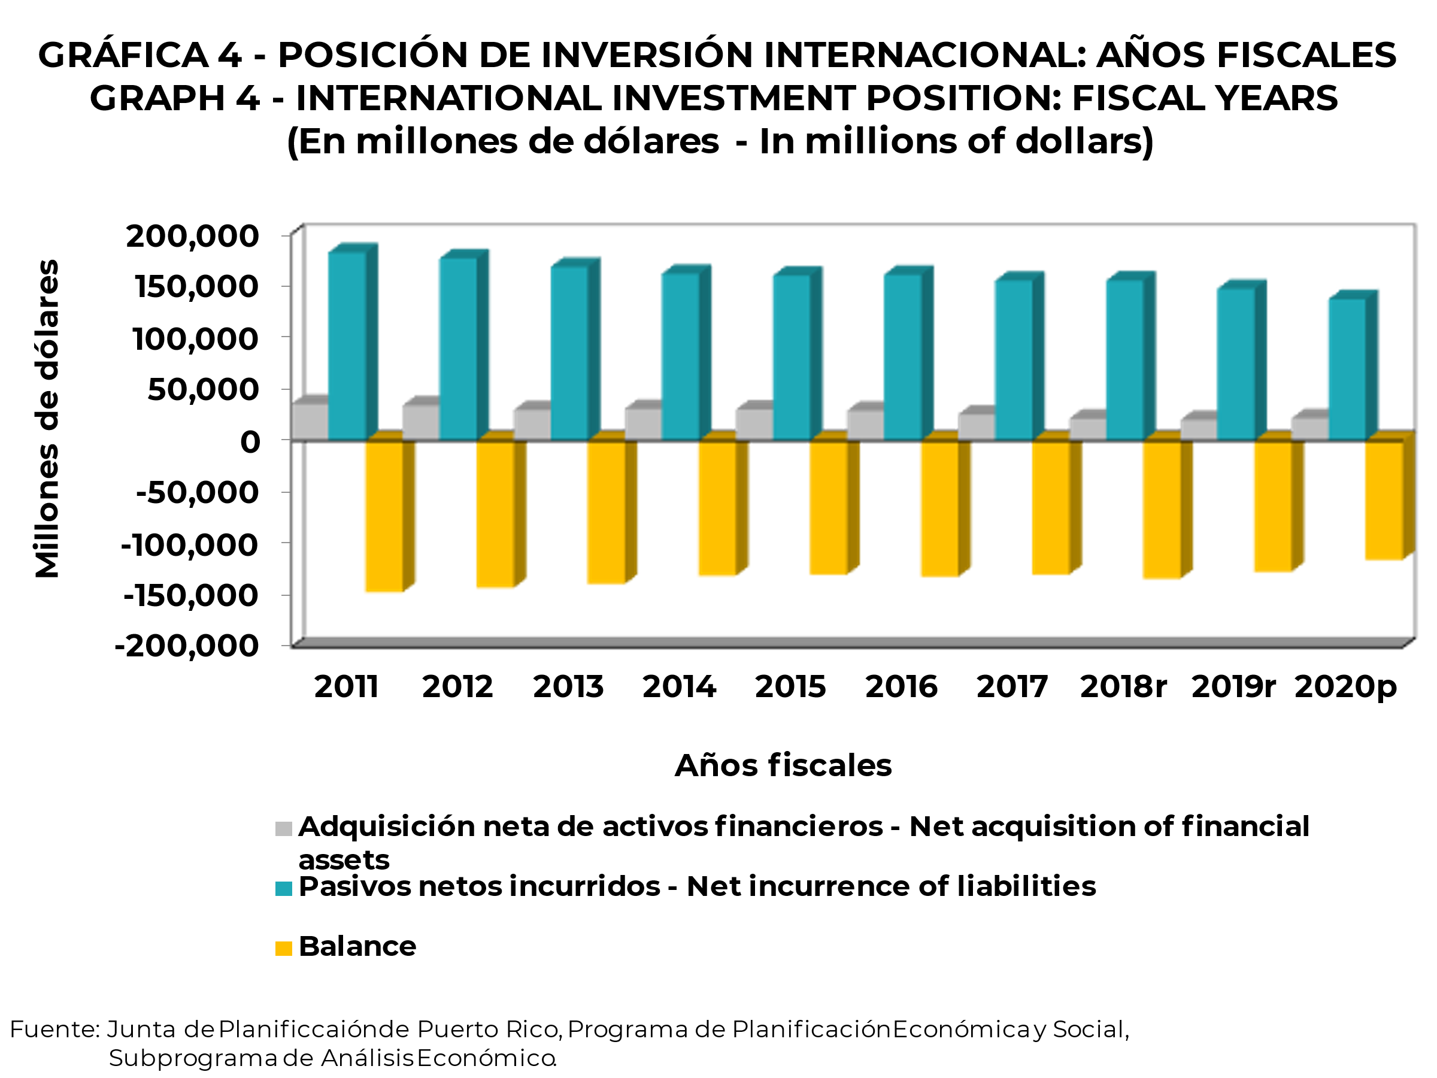
ÍNDICE-INDEX

